UCPE (МПМ)
КАЛЬКУЛЯТОР |  |  |  |  |  | UCP = (UUCW + UAW) x TCF x ECF |  | 519.43 |  | Кт чч/UCP | 21 | Example | 10908.03
 |  |  |  |  |  |  | МПМ факт чч | 10785.95 | чч

ВИ | Количество транзакций | Вес | Кво | Влияние |  |  |  |  |  | Новый модуль оцениваем по UCP и затем через Кт историчности приводим к ЧЧ
Простой | от 1 до 3 транзакций | 5 | 12 | 60 | 105 |  |  |  |  | Которые заносим в шаблон оценки трудозатрат проекта и получаем даты графика
Среднее значение | от 4 до 7 транзакций | 10 | 30 | 300 | 210 |  |  |  |  | Копируем в КПГП и получаем грубый методологический роадмеп
Сложный | 8 или более транзакций | 15 | 28 | 420 | 315 |  |  |  |  | Анализируем в КПГП здравый смысл и корректируем интеграции и т.п. в т.ч.
 |  | UUCW | 70 | 780 |  |  |  |  |  | Получаем грубые сроки по вехам

Актер | Тип действующего лица | Вес | Кво | Влияние
Простой | Внешняя система, которая должна взаимодействовать с системой с помощью четко определенного API | 1 | 2 | 2
Среднее значение | Внешняя система, которая должна взаимодействовать с системой, используя стандартные протоколы связи (например, TCP/IP, FTP, HTTP, базу данных) | 2 | 9 | 18
Сложный | Человек-исполнитель, использующий графический интерфейс приложения | 3 | 6 | 18
 |  | UAW | 17 | 38

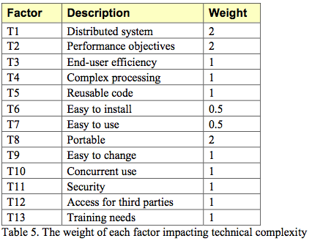
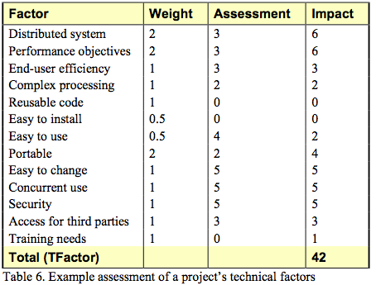
Фактор | Описание | Вес | Оценка | Влияние |  |  |  |  |  |  | Пример оценки технических факторов проекта показан в таблице 6. Этот проект представляет собой веб-систему для принятия инвестиционных решений и торговли взаимными фондами. Он несколько распределен, и за этот фактор ему присваивается тройка. Пользователи ожидают хорошей производительности, но ничего сверх обычного веб-приложения, поэтому ему присваивается тройка по производительности. Конечные пользователи ожидают эффективности, но в этой области нет особых требований. Обработка относительно проста, но некоторые области связаны с деньгами, и нам нужно будет более тщательно разрабатывать, что приведет к двойке за сложную обработку. Нет необходимости использовать повторно используемый код, и система не будет устанавливаться за пределами стен компании-разработчика, поэтому этим областям присвоены нули. Чрезвычайно важно, чтобы система была проста в использовании, поэтому в этой области ей ставится четверка. Проблем с переносимостью нет, за исключением небольшого желания оставить варианты поставщика баз данных открытыми. Ожидается, что система будет расти и кардинально меняться, если компания добьется успеха, поэтому ставится пятерка за то, что систему легко изменить. Система должна поддерживать одновременное использование десятками тысяч пользователей, и в этой области также ставится пятерка. Поскольку система работает с деньгами и взаимными фондами, безопасность является серьезной проблемой, и ей ставится пятерка. Сторонним партнерам будет предоставлен несколько ограниченный доступ, и этой области будет присвоена тройка. Наконец, нет никаких уникальных потребностей в обучении, поэтому это оценивается как ноль.
T1 | Распределенная система | 2 | 2 | 4
T2 | Время отклика / цели производительности | 1 | 2 | 2
T3 | Эффективность для конечного пользователя | 1 | 5 | 5
T4 | Сложность внутренней обработки | 1 | 5 | 5
T5 | Возможность повторного использования кода | 1 | 4 | 4
T6 | Простота установки | 0.5 | 2 | 1
T7 | Простота в использовании | 0.5 | 4 | 2
T8 | Переносимость на другие платформы | 2 | 0 | 0
T9 | Обслуживание системы | 1 | 4 | 4
T10 | Параллельная обработка | 1 | 5 | 5
T11 | Функции безопасности | 1 | 3 | 3
T12 | Доступ для третьих сторон | 1 | 0 | 0
T13 | Обучение конечного пользователя | 1 | 5 | 5
 |  | TF | 41 | 40
 |  | TCF = 0,6 + (TF/100) |  |  | 1

Фактор | Описание | Вес | Оценка | Влияние
E1 | Знакомство с используемым процессом разработки | 1.5 | 5 | 7.5
E2 | Опыт применения | 0.5 | 5 | 2.5
E3 | Объектно-ориентированный опыт команды | 1 | 5 | 5
E4 | Возможности ведущего аналитика | 0.5 | 5 | 2.5
E5 | Мотивация команды | 1 | 5 | 5
E6 | Стабильность требований | 2 | 3 | 6
E7 | Сотрудники, работающие неполный рабочий день | -1 | 0 | 0
E8 | Сложный язык программирования | -1 | 3 | -3
 |  | EF | 31 | 25.5
 |  | ECF = 1.4 + (-0.03 x EF) |  |  | 0.635

UCs
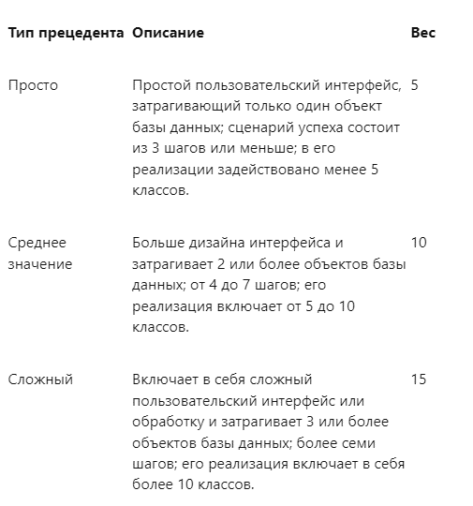
1 | API- Передать данные по Мероприятиям за период времени 7 | 55 | API- Передать данные по Мероприятиям за период времени | 7 | 3 | 1 | 12
2 | API- Передать данные по Мероприятиям по ид 5-7 | 43 | API- Передать данные по Мероприятиям по ид | 5-7 | 2 | 2 | 30
3 | API- Передать данные простых справочников 3 | 42 | API- Передать данные простых справочников | 3 | 1 | 3 | 28
4 | API- Передать Материалы мероприятия в виде файлов 7 | 50 | API- Передать Материалы мероприятия в виде файлов | 7 | 2
5 | API- Передать настройки чек-листа 7-9 | 34 | API- Передать настройки чек-листа | 7-9 | 3
6 | API-Получить данные по объекту 5 | 31 | API-Получить данные по объекту | 5 | 3
7 | API-Получить данные по субъекту 5 | 32 | API-Получить данные по субъекту | 5 | 3
8 | API-Получить список задачам 6 | 28 | API-Получить список задачам | 6 | 1
9 | API-Получить список мероприятий 5-2! | 32 | API-Получить список мероприятий | 5-2! | 1
10 | API-Получить список объектов 5 | 29 | API-Получить список объектов | 5 | 2
11 | API-Работать с картографической обложкой РЕОН 5 | 46 | API-Работать с картографической обложкой РЕОН | 5 | 1
12 | API-Создать уведомление 8 | 24 | API-Создать уведомление | 8 | 2
13 | API-сформировать запрос на перевыпуск документов основания на проведение Мероприятия 8 | 85 | API-сформировать запрос на перевыпуск документов основания на проведение Мероприятия | 8 | 3
14 | ВИ: Управлять списком документов Мероприятие. 12 | 46 | ВИ: Управлять списком документов Мероприятие. | 12 | 3
15 | Завершить мероприятие 9+ | 22 | Завершить мероприятие | 9+ | 3
16 | Зафиксировать начало проведения мероприятия 7 | 44 | Зафиксировать начало проведения мероприятия | 7 | 2
17 | Зафиксировать факт уведомления субъекта 3 | 40 | Зафиксировать факт уведомления субъекта | 3 | 1
18 | интВИС :: Направить результаты мероприятия в АИС Москомархитектуры 5-7 | 67 | интВИС :: Направить результаты мероприятия в АИС Москомархитектуры | 5-7 | 2
19 | интВИС :: Направить результаты мероприятия в Базовый регистр ДГИ 5/99 | 65 | интВИС :: Направить результаты мероприятия в Базовый регистр ДГИ | 5/99 | 3
20 | интВИС :: Направить результаты мероприятия в спд ДГИ 5/99 | 53 | интВИС :: Направить результаты мероприятия в спд ДГИ | 5/99 | 3
21 | интВИС :: Отправить заказное письмо 9 | 36 | интВИС :: Отправить заказное письмо | 9 | 3
22 | интВИС :: Отправить электронные письма 5 | 39 | интВИС :: Отправить электронные письма | 5 | 2
23 | интВИС :: Принять уведомление о вручении/возврате заказного письма 9 | 67 | интВИС :: Принять уведомление о вручении/возврате заказного письма | 9 | 3
24 | интВИС :: Принять уведомление об отправке электронных писем/возврате 7 | 69 | интВИС :: Принять уведомление об отправке электронных писем/возврате | 7 | 2
25 | интВИС :: Создать заказное письмо 3 | 34 | интВИС :: Создать заказное письмо | 3 | 1
26 | интВИС :: Создать электронное письмо 3 | 37 | интВИС :: Создать электронное письмо | 3 | 1
27 | интГИН :: Актуализировать данные по объектам (ЗУ, ОКС) - 3/77 | 57 | интГИН :: Актуализировать данные по объектам (ЗУ, ОКС) - | 3/77 | 3
28 | интГИН :: Актуализировать данные по объектам в разделе Помещения 7 | 65 | интГИН :: Актуализировать данные по объектам в разделе Помещения | 7 | 2
29 | интГИН :: Актуализировать данные по объектам ЛК и ГТО 5 | 54 | интГИН :: Актуализировать данные по объектам ЛК и ГТО | 5 | 1
30 | интГИН :: Инициировать проведение демонтажных работ 5 | 52 | интГИН :: Инициировать проведение демонтажных работ | 5 | 2
31 | интГИН :: Направить запрос на изменение рисков объектов и актуализировать объекты в Модуле РОС 5 | 95 | интГИН :: Направить запрос на изменение рисков объектов и актуализировать объекты в Модуле РОС | 5 | 2
32 | интГИН :: Направить запрос на изменение рисков субъектов и актуализировать субъекты в Модуле РОС 3 | 97 | интГИН :: Направить запрос на изменение рисков субъектов и актуализировать субъекты в Модуле РОС | 3 | 1
33 | интГИН :: Передать данные по Мероприятию модулю "Наш город" 5-7 | 60 | интГИН :: Передать данные по Мероприятию модулю "Наш город" | 5-7 | 3
34 | интГИН :: Передать результат выполнения мероприятия в модуль Планирования 5-7 | 74 | интГИН :: Передать результат выполнения мероприятия в модуль Планирования | 5-7 | 3
35 | интГИН :: Получить данные по объектам ЛК и ГТО 5 | 47 | интГИН :: Получить данные по объектам ЛК и ГТО | 5 | 2
36 | интГИН :: Получить данные справочников 3 | 39 | интГИН :: Получить данные справочников | 3 | 1
37 | интГИН :: Создать камеральную проверку по результатам ПМ 3 -5 | 57 | интГИН :: Создать камеральную проверку по результатам ПМ | 3 -5 | 2
1 | интГИН :: Сформировать задачу по итогам утверждения Мероприятия 5 | 64 | интГИН :: Сформировать задачу по итогам утверждения Мероприятия | 5 | 2
2 | Интеграция по осс 9 | 18 | Интеграция по осс | 9 | 3
3 | карточкой документа Мероприятие 9 | 32 | карточкой документа Мероприятие | 9 | 3
4 | Определить статью правонарушения 3 /99 | 35 | Определить статью правонарушения 3 | /99 | 3
5 | Отметить зону нарушения на фотографии 5 | 38 | Отметить зону нарушения на фотографии | 5 | 2
6 | Отобразить статистику исполнение мероприятий за год 9 | 52 | Отобразить статистику исполнение мероприятий за год | 9 | 3
7 | Отправить скан-образ Решения о проведении Мероприятия субъекту 8 | 63 | Отправить скан-образ Решения о проведении Мероприятия субъекту | 8 | 2
8 | Передать документы Почтой России 9 | 33 | Передать документы Почтой России | 9 | 3
9 | Подписать ЭП 7 | 10 | Подписать | ЭП 7 | 1
10 | Приостановить/продолжить проведение Мероприятия 7 | 48 | Приостановить/продолжить проведение Мероприятия | 7 | 2
11 | Просмотреть карточку объекта Мероприятия 3 | 41 | Просмотреть карточку объекта Мероприятия | 3 | 1
12 | Работать с фото и видео материалами 3-5 | 36 | Работать с фото и видео материалами | 3-5 | 3
13 | СИЭР-API-Изменить мероприятие 5 | 30 | СИЭР-API-Изменить мероприятие | 5 | 2
15 | СИЭР-API-Получить данные по мероприятию 5 | 40 | СИЭР-API-Получить данные по мероприятию | 5 | 2
16 | Создать Мероприятие по инициативе пользователя 8 + ди7 | 51 | Создать Мероприятие по инициативе пользователя 8 + | ди7 | 3
17 | Создать ЭД Мероприятия как связанную сущность из другого дела. 7 | 63 | Создать ЭД Мероприятия как связанную сущность из другого дела. | 7 | 3
18 | Создать/изменить ЭД Мероприятие автоматически 6 | 46 | Создать/изменить ЭД Мероприятие автоматически | 6 | 2
19 | Сформировать и просмотреть результаты Мероприятия 7+ | 50 | Сформировать и просмотреть результаты Мероприятия | 7+ | 3
20 | Сформировать печатную форму чек-листа листа 6 | 44 | Сформировать печатную форму чек-листа листа | 6 | 2
21 | Сформировать печатный документ по шаблону 3 | 42 | Сформировать печатный документ по шаблону | 3 | 2
22 | Сформировать Протокол осмотра территории 5 | 41 | Сформировать Протокол осмотра территории | 5 | 2
23 | Сформировать чек-лист по объекту 5 | 33 | Сформировать чек-лист по объекту | 5 | 3
24 | Уведомить ответственных пользователей о создании Мероприятия 4 | 61 | Уведомить ответственных пользователей о создании Мероприятия | 4 | 2
25 | Управлять галереей фото и видео материалов 5 | 43 | Управлять галереей фото и видео материалов | 5 | 2
26 | Управлять карточкой документа Мероприятие 9 | 42 | Управлять карточкой документа Мероприятие | 9 | 3
27 | Управлять карточкой КП 5 | 20 | Управлять карточкой | КП 5 | 2
28 | Управлять настройкой чек-листов 5 | 32 | Управлять настройкой чек-листов | 5 | 2
29 | Управлять списком 5 | 18 | Управлять списком | 5 | 2
30 | Управлять списком документов Мероприятие 7 | 41 | Управлять списком документов Мероприятие | 7 | 2
31 | Управлять списком задач 7 | 24 | Управлять списком задач | 7 | 2
32 | Управлять списком объектов Мероприятия 5-7 | 39 | Управлять списком объектов Мероприятия | 5-7 | 3
33 | Уточнить параметры мероприятия 7-9 | 31 | Уточнить параметры мероприятия | 7-9 | 3
34 | Экспортировать список в файл 5 | 29 | Экспортировать список в файл | 5 | 3

